6頁
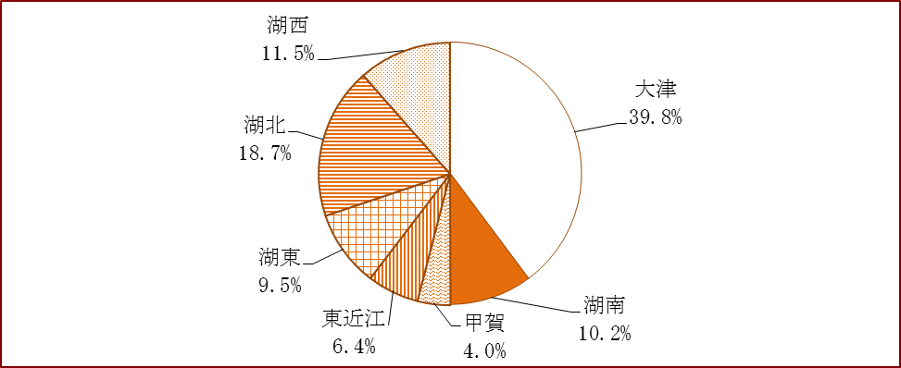
(5) 地域別観光入込客数の内訳

■ | 地域別の割合では、「大津地域」が25.7%と最も多く、次いで「湖北地域」の19.2%の順で
 | あった。

■ | 対前年比では、「東近江地域」で9.9%、「湖南地域」で8.6%増加したが、「大津地域」、
 | 「湖北地域」、「湖西地域」で若干減少した。

■ | 宿泊客数に占める地域別の割合は、「大津地域」が39.8%と最も多い。

■ | 対前年比では、「湖南地域」の34.4増加を筆頭に、全地域において増となった。

表５ 地域別内訳

地 域 | 延観光入込客数（千人） | 比率 | 対前年比 | 前年 延観光入込客数(千人) | 宿泊客数 （千人） | 比率 | 対前年比 | 前年 宿泊客数（千人）
大津 | 11,642 | 25.7% | ▲ 0.4% | 11,685 | 1,276 | 39.8% | 7.8% | 1,185
湖南 | 5,032 | 11.1% | 8.6% | 4,632 | 326 | 10.2% | 34.4% | 243
甲賀 | 3,284 | 7.3% | 2.1% | 3,218 | 130 | 4.0% | 19.0% | 109
東近江 | 7,006 | 15.5% | 9.9% | 6,377 | 204 | 6.4% | 1.0% | 202
湖東 | 5,474 | 12.1% | 1.4% | 5,396 | 304 | 9.5% | 1.8% | 298
湖北 | 8,667 | 19.2% | ▲ 1.1% | 8,761 | 599 | 18.7% | 3.7% | 577
湖西 | 4,123 | 9.1% | ▲ 0.0% | 4,124 | 368 | 11.5% | 5.6% | 349
合計 | 45,227 | 100.0% | 2.3% | 44,191 | 3,207 | 100.0% | 8.2% | 2,962
（注意） 端数の関係上、合計と一致しないことがある。
グラフ５ 地域別内訳 |  |  |  |  |  |  | ▼延観光入込客数比率
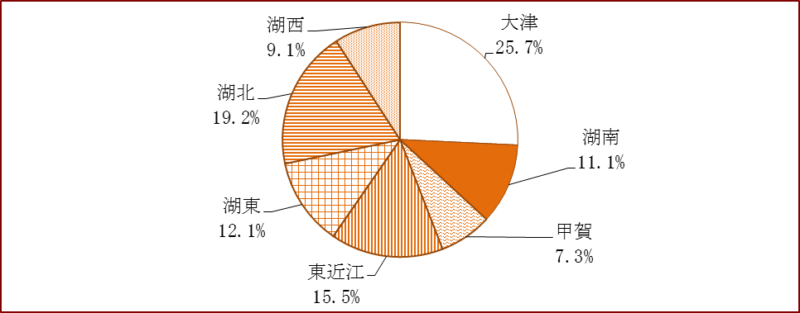

 |  |  |  |  |  |  | ▼宿泊客数比率

